Sheet2
 | 设计用例来遍历场景（路径）
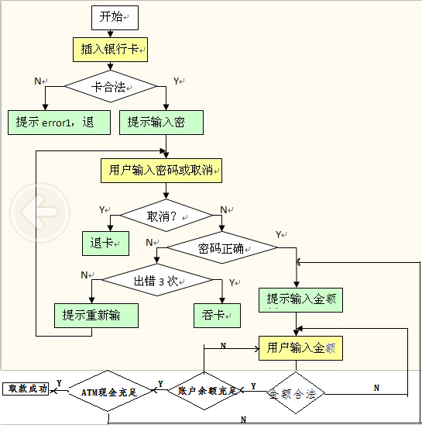
标题 | 径路
取款成功 | YNYYYY
卡不合法 | N
按了取消 | YY
密码错误小于三次 | YNNN
密码错误大于三次 | YNNY
金额不合法 | YNYN
账户余额不足 | YNYYN
ATM现金不足 | YNYYYN

